Оглавление


Бренды | Ссылка для перехода в Прайс-лист | Адреса офисов
Akfa Comfort | Akfa Comfort
Alcadrain | Alcadrain
AlcaPipe | AlcaPipe
Appollo | Appollo
AQUATON | AQUATON
ARCO | ARCO
Axor | Axor
Azario | Azario
AZUVI | AZUVI
BETTOSERB | BETTOSERB
BLB | BLB
Bossini | Bossini
Bravat | Bravat
Cersanit | Cersanit
Creo Ceramique | Creo Ceramique
Domani-Spa | Domani-Spa
Duravit | Duravit
ECO ceramic | ECO ceramic
EKOKERAMA | EKOKERAMA
Fixsen | Fixsen
Geberit | Geberit
Goldman | Goldman
Grohe | Grohe
Gruen | Gruen
Hansgrohe | Hansgrohe
Haro | Haro
Ideal Standard | Ideal Standard
Jacob Delafon | Jacob Delafon
Jaquar | Jaquar
Jika | Jika
Kaldewei | Kaldewei
Kale | Kale
Keuco | Keuco
Kludi | Kludi
KRAFTER | KRAFTER
KStudio | KStudio
Lapino | Lapino
Laufen | Laufen
Loranto | Loranto
Oli | Oli
Onika | Onika
Paffoni | Paffoni
Pestan | Pestan
Rak Ceramics | Rak Ceramics
Ravak | Ravak
Roca | Roca
Sanita | Sanita
Sanita Luxe | Sanita Luxe
Sanovit | Sanovit
Santek | Santek
Santeri | Santeri
Seramiksan | Seramiksan
Simas | Simas
Tece | Tece
Toto | Toto
TUCAI | TUCAI
Turavit | Turavit
Unipak | Unipak
VAGNERPLAST | VAGNERPLAST
Valtec | Valtec
Vidima | Vidima
Viega | Viega
Villeroy&Boch | Villeroy&Boch
Vitra | Vitra
Vitra Norm | Vitra Norm
Ани Пласт | Ани Пласт
ВИЗ | ВИЗ
Двин | Двин
ЗИП-ФЛЕКС | ЗИП-ФЛЕКС
Итана | Итана
КЕРАМИН | КЕРАМИН
Кировская керамика | Кировская керамика
Маргроид | Маргроид
Метакам | Метакам
ОРИО | ОРИО
Оскольская керамика | Оскольская керамика
Стиль | Стиль

Инструкция по использованию
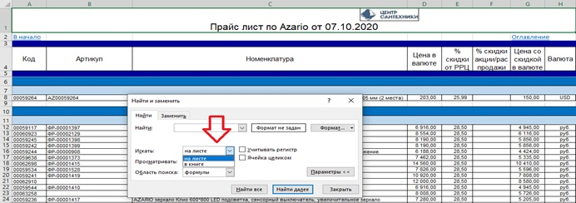
Для того чтобы открыть прайс лист с ценами необходимо нажать на интересующий бренд

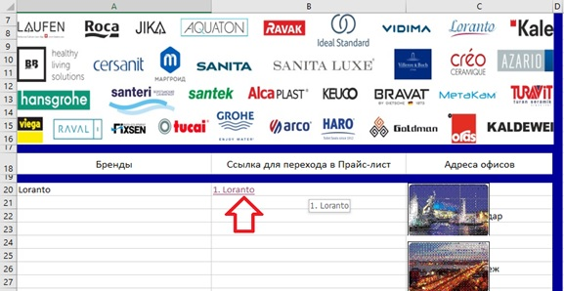

Для того чтобы переместиться в начало списка прайса необходимо | Для перехода в Оглавление
нажать "В начало" | необходимо нажать "Оглавление"

Для поиска по всей книге или по текущему листу необходимо нажать сочетание клавиш: "Ctrl + F", нажать кнопку
"Параметры"
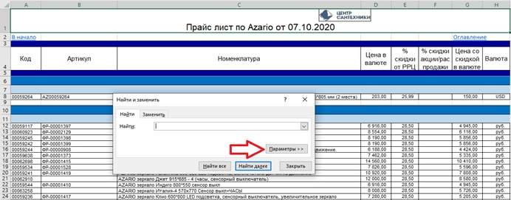

Далее выбрать параметр поиска "Искать"

